表紙
ＹＯＢＥミニカップ

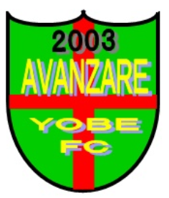

月 日 |  | 令和元年 ７月20日（土）

場 所 |  | 網干南公園グランド

 |  | 姫路市網干区新在家２５０－１

主 催 | アヴァンツァーレ余部フットボールクラブ

試合会場
